1
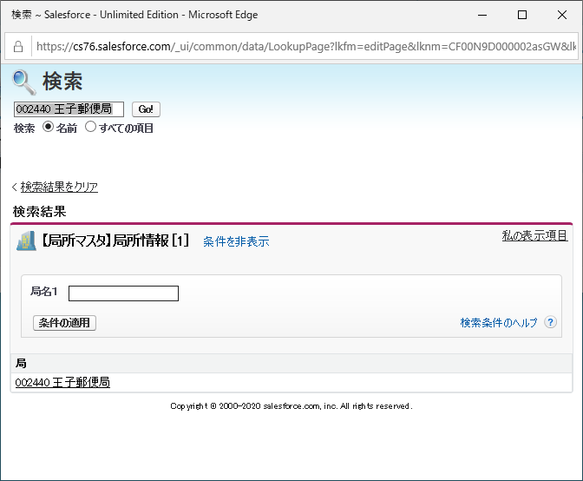
Classだけです
 | 高度検索がチェックしていない場合
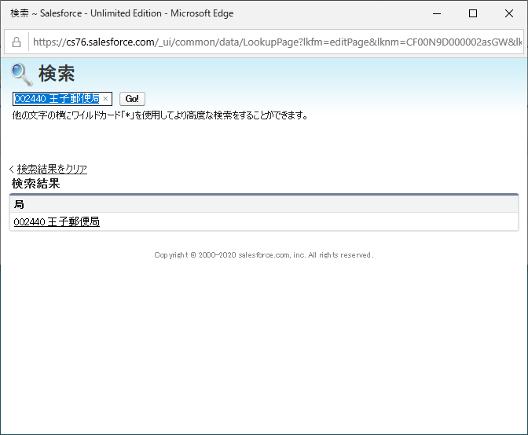

 | 高度検索がチェックしてする
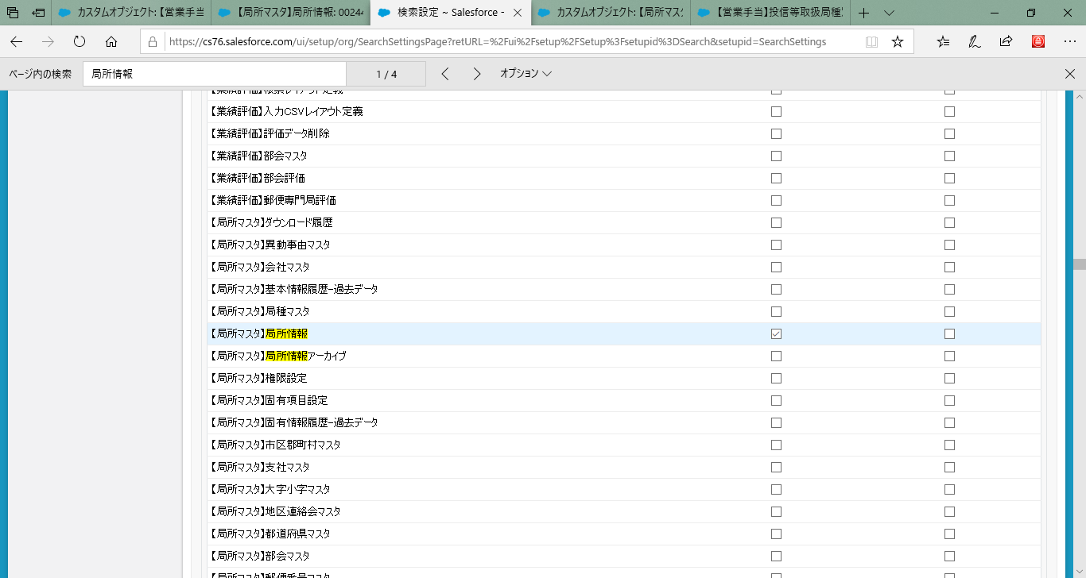

 | 検索画面

２
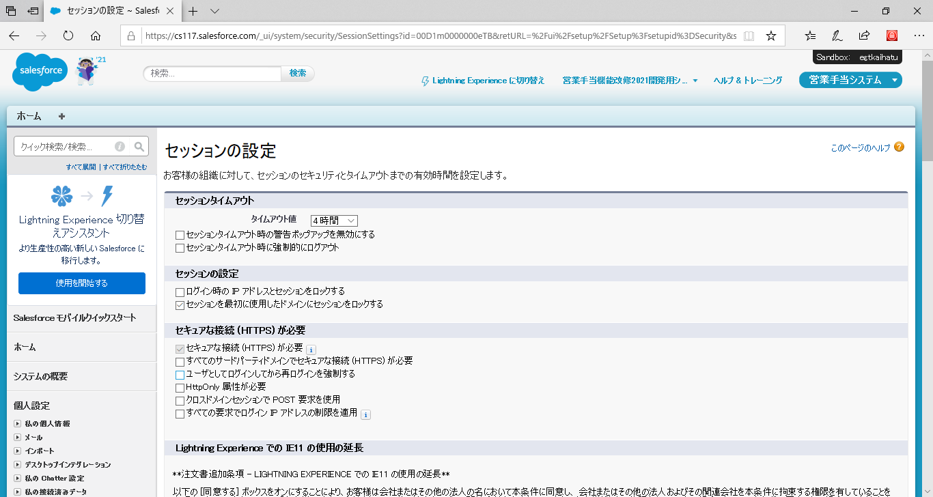

３
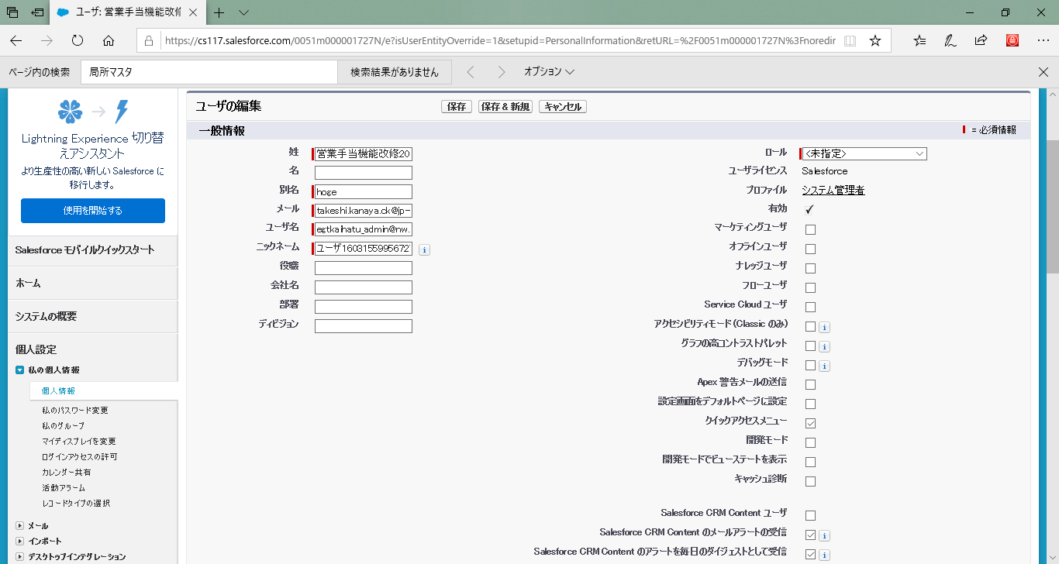

8
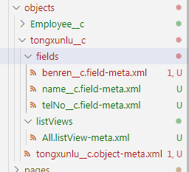
１，このように、追加したら。ダウンロードができます
 |  | <types>
 |  | <members>人材派遣</members>
 |  | <members>システム管理者</members>
 |  | <name>Profile</name>
 |  | </types>

２，システム管理者などの標準プロファイルを追加しても、ダウンロードができない。編集ができないから
 | ※ システム管理者はデフォルトに、新規追加したVisualpage,ApexClassをアクセス権限をついている

３，ダウンロードした後のイメージは以下です

４，修正ができるもの（画面で修正ができるもの、ここにも修正ができます、詳しいはURLを参照）
 | https://developer.salesforce.com/docs/atlas.ja-jp.api_meta.meta/api_meta/meta_profile.htm

5,プロファイルにあるオブジェクト、項目などのアクセス権限設定は

